Betriebsdaten
Tabellenblatt 1: Betriebsdaten

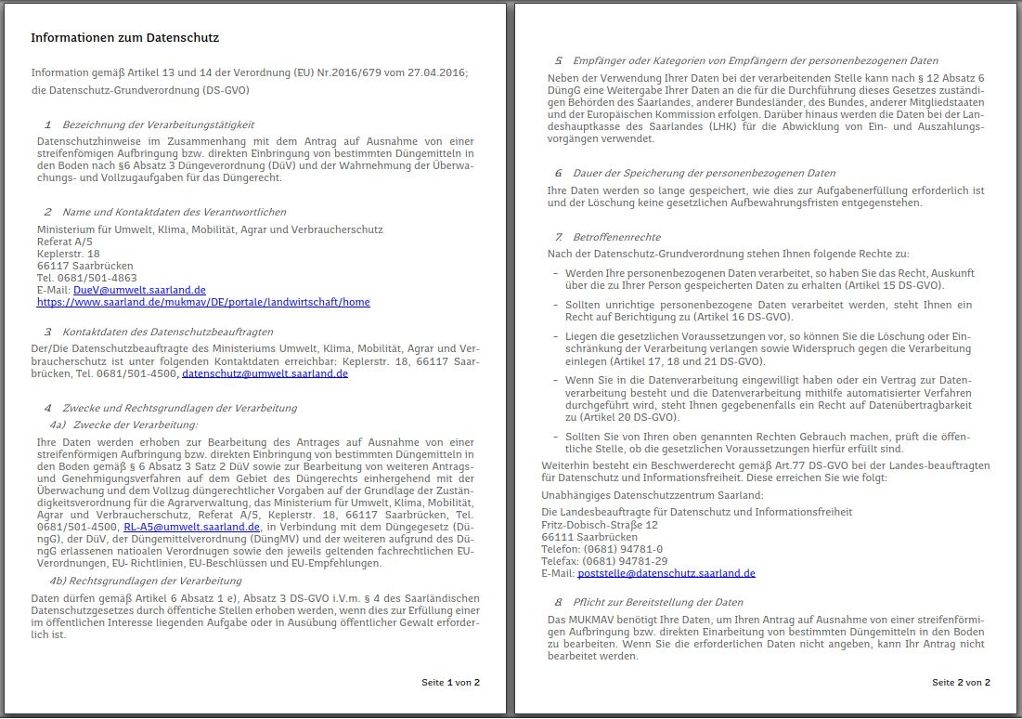
 | Betriebsbezeichnung:
 | ZID-Betriebsnummer:

 | Straße, Nr.:
 | PLZ, Ort:

 | Verfügungsberechtigte Person
 | Nachname:
 | Vorname:

 | * Telefon:
 | * Fax:
 | * E-Mail:
 | Mit * gekennzeichnete Angaben sind freiwillig

 | Diese Anlage gehört zum Antrag vom

 | Mit der Nutzung dieses Formulares bestätigen Sie die Kenntnisnahme der nebenstehenden Informationen zum Datenschutz gemäß Artikel 13 und 14 der Datenschutz-Grundverordnung (DS-GVO) bezogen auf den konkreten Antrag.

